Sheet1
编号 | 产品名称 | 图片 | 参数 | 数量 | 单位
1 | 橡胶地垫 | 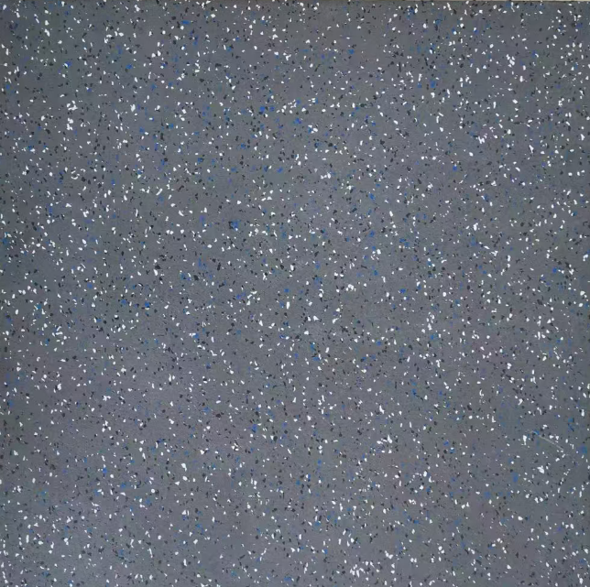 | 1、材质：高弹性聚合物（表层为SBR胶粉和EPDM颗粒制作而成，厚度为1.5mm的耐磨面层，底层为环保橡胶颗粒）; 2、长*宽≥50cm*50cm，厚度：≥2.0cm，厚度差≤0.2cm，面密度：1200kg/m³复合型地垫。 3、特点：带有耐磨层部分，底部带凹槽（带有卡扣孔），卡扣连接，安装方便，可重复利用，气味小，减震回弹性好，能够减少运动伤害; 4、所投橡胶地垫原材料-黑橡胶颗粒（砷迁移量）检测报告，结论未检出；（提供生产厂家获得具有CMA或者CNAS标志的检测机构出具的检验报告复印件，并加盖生产厂家公章） 5、所投橡胶地垫-黑色橡胶颗粒，氯乙烯单体含量≤3（mg/kg）检测报告，结论检测合格；（提供生产厂家获得具有CMA或者CNAS标志的检测机构出具的检验报告复印件，并加盖生产厂家公章） 6、所投橡胶地垫-黑色橡胶颗粒，邻苯二甲酸二丁酯(DBP)，邻苯二甲酸丁苄酯(BBP)邻苯二甲酸二(2-乙基)己酯(DEHP)，DBP+BBP+DEHP数值≤2，结论合格；（提供生产厂家获得具有CMA或者CNAS标志的检测机构出具的检验报告复印件，并加盖生产厂家公章） 7、所投橡胶地垫，24种可分解致癌芳香胺染料含量，检测结果为ND，检测结论为合格；（提供生产厂家获得具有CMA或者CNAS标志的检测机构出具的检验报告复印件，并加盖生产厂家公章） 8、所投橡胶地垫原材料-黑色橡胶颗粒 依据 GBT/43564-2023的检测标准，有害物质释放量，总挥发性有机化合物（TVOC）≤5，检测结论为合格；（提供生产厂家获得具有CMA或者CNAS标志的检测机构出具的检验报告复印件，并加盖生产厂家公章） | 360 | 平
2 | 田径阻力牵引训练器 |  | 1、尺寸≥1600*830*1780mm 2、用于下肢爆发力测试和体能训练的设备，适用于田径、举重等项目； 3、它通过气阻的方式提供阻力，可以最大程度地减少做动员在训练过程程中对结缔组织和关节的冲击。 | 1 | 台
3 | 气阻后蹬腿 |  | 1、尺寸≥2590*855*1500mm 2、具有可调节的阻力，用户可以根据自己的能力和训练目标来调整阻力的大小； 3、使用气阻后蹬机可以增强腿部肌肉力量，提高运动能力和身体素质。 | 1 | 台
4 | 深蹲飞鸟史密斯 (三合一） |  | 1、产品尺寸≥长1200mmx宽1250mmx高2320mm | 2 | 台
5 | 举重台 |  | 1、主材采用木板材质 2、厚度≥3.0cm 3、尺寸匹配深蹲架 4、配合深蹲飞鸟史密斯 (三合一）使用深蹲架使用 | 2 | 台
6 | 深蹲架 |  | 1、产品尺寸≥1300*1530*2250 | 2 | 台
7 | 炮筒 | 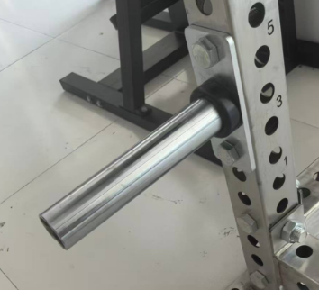 | 深蹲架炮筒 带螺丝 | 16 | 个
8 | T型深蹲台 |  | 1、主材采用木板材质 2、厚度≥3.0cm 3、尺寸匹配深蹲架 4、配合深蹲架使用 | 2 | 台
9 | 哑铃 | 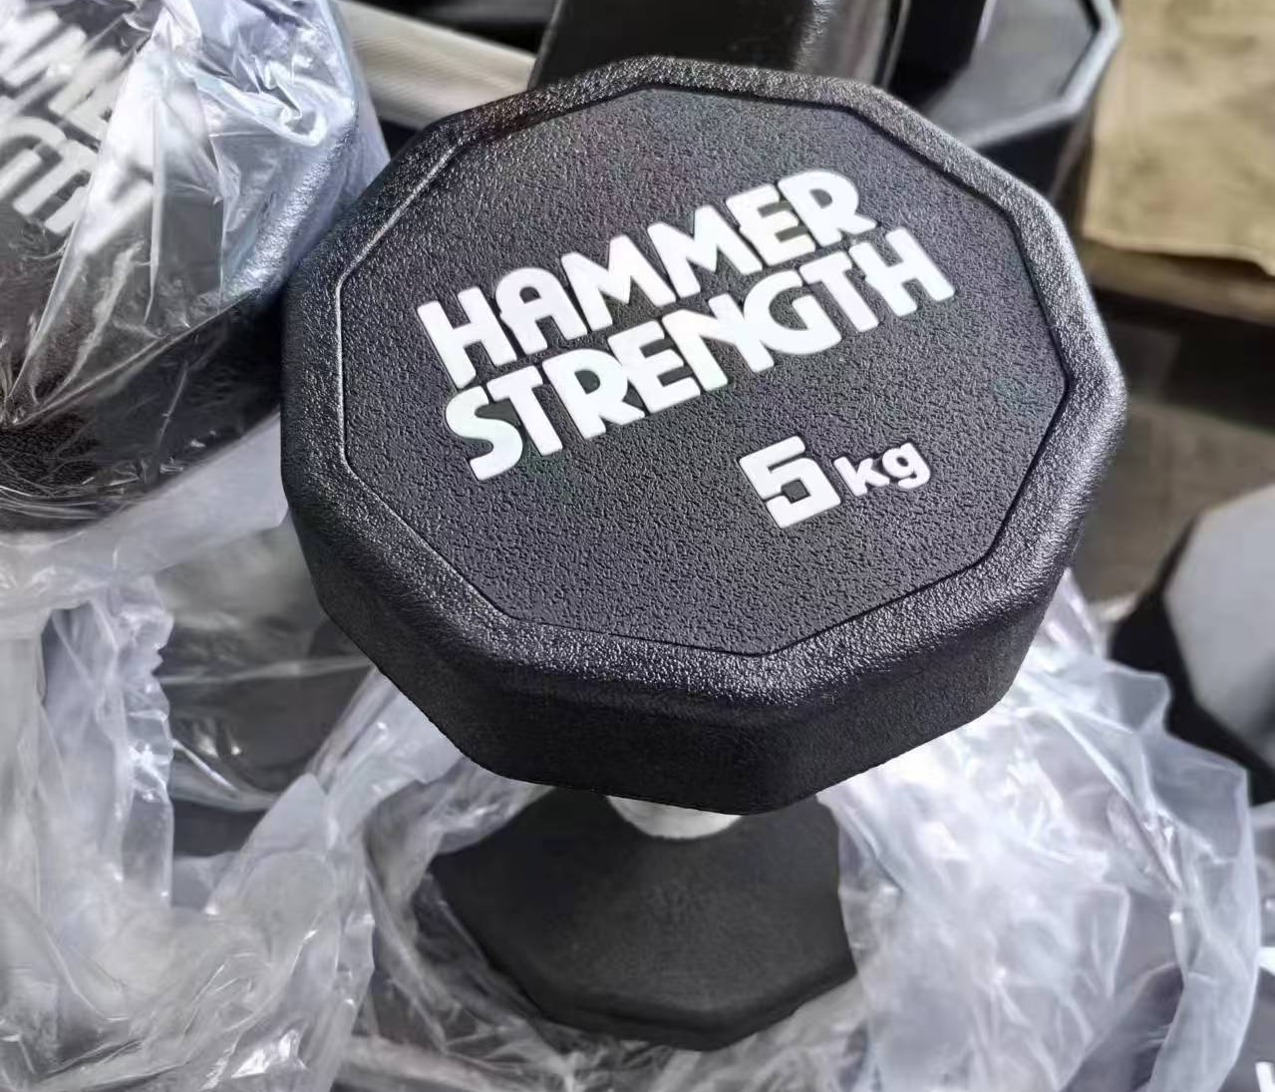 | 1、材质：表面聚氨酯（PU）、圆钢切割成型、镀锌手柄； 2、铸造工艺：整体一次性浇注成型，耐磨抗摔，不易断裂； 3、2.5/5/7.5/10/12.5/15/17.5/20/22.5/25kg各2个 | 3 | 副
10 | 杠铃片 | 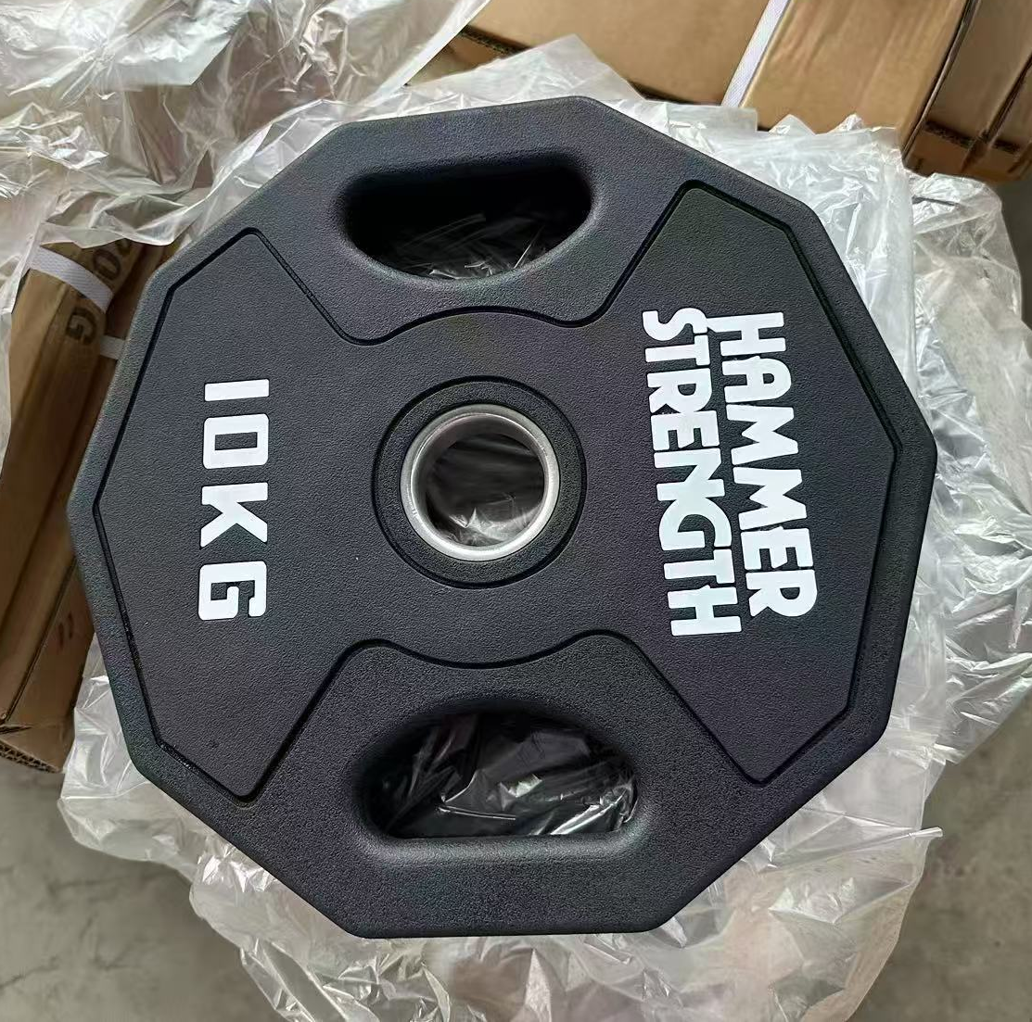 | 1、材质：聚氨酯（PU）、不锈钢套、铸钢铁芯。 2、铸造工艺：整体一次性浇注成型，耐磨抗摔，不易断裂，孔径≥50mm 3、规格2.5/5/10/15/20/25KG各2个 | 3 | 副
11 | 方框训练器 |  | 四边形方框训练器，主要用于核心力量训练，配有专用卡扣（配两个弹簧卡头），承重≥100公斤 | 3 | 根
产品价格：

